BON DE COMMANDE INDIVIDUEL BIGA
 |  | BON DE COMMANDE INDIVIDUEL BIGALLET 2026

CE : |  |  |  | Date de cloture de commande : |  |  |  |  | 2026
 |  |  |  | (valable uniquement pour des commandes groupées via votre CE)
Nom : |  |  |  | Tarif au 01.01.2026
Prénom : |  |  |  | joindre le règlement à la commande
Téléphone :

* pour presque tous
SIROPS 1L |  | Qte | Prix TTC | Total
6013 | Ananas |  | 5.58 €
6011 | Anis |  | 5.17 €
6015 | Banane |  | 5.90 €
6086 | Barbapapa |  | 5.90 €
6024 | Caramel |  | 5.90 €
6007 | Cassis |  | 6.11 €
6030 | Cerise griotte |  | 5.90 €
6008 | Châtaigne |  | 5.90 €
6019 | Citron doux |  | 4.67 €
6002 | Citron Jinot (Acide) |  | 5.04 €
6032 | Citron vert |  | 5.17 € |  | SIROPS BIO 70CL |  |  | Quantité | Prix TTC | Total
6065 | Citron vert gingembre |  | 5.90 €
6001 | Citronade Bigallet |  | 5.54 € |  | 7438 | Anis |  |  | 6.15 €
6114 | Cocktail agrumes |  | 5.90 € |  | 7446 | Caramel |  |  | 6.23 €
6085 | Cocktail fruits rouges |  | 6.11 € |  | 7436 | Cassis |  |  | 6.27 €
6134 | Cola |  | 5.90 € |  | 7439 | Châtaigne |  |  | 6.15 €
6172 | Fleur de sureau |  | 5.90 € |  | 7432 | Citron |  |  | 5.99 €
6104 | Fraise des bois fruitée |  | 6.31 € |  | 7448 | Cola |  |  | 6.11 €
6040 | Fraise fruitée |  | 5.66 € |  | 7447 | Fleur de sureau |  |  | 6.23 €
6020 | Framboise |  | 6.31 € |  | 7435 | Fraise |  |  | 6.40 €
6035 | Framboise-hibiscus |  | 6.31 € |  | 7434 | Framboise-mûre |  |  | 6.56 €
6135 | Genépi |  | 5.90 € |  | 7431 | Grenadine |  |  | 6.15 €
6003 | Grenadine spécial cocktail |  | 4.59 € |  | 7430 | Menthe |  |  | 5.49 €
6081 | Grenadine fruitée |  | 5.13 € |  | 7437 | Myrtille |  |  | 6.56 €
6133 | Groseille |  | 6.11 € |  | 7440 | Orgeat |  |  | 6.15 €
6028 | Kiwi |  | 5.90 € |  | 7441 | Pamplempousse |  |  | 6.15 €
6031 | Kiwi-banane |  | 6.11 € |  | 7433 | Pêche |  |  | 6.15 €
6140 | Lavande |  | 5.90 € |  | 7443 | Sucre de canne roux |  |  | 5.74 €
6166 | Litchi |  | 6.31 € |  | 7444 | Vanille |  |  | 6.23 €
6061 | Préparation pour limonade |  | 5.90 € |  | 7442 | Verveine |  |  | 6.15 €
6010 | Mandarine |  | 5.90 €
6136 | Mangue goyave |  | 5.90 €
6099 | Melon |  | 5.90 €
6058 | Menthe blanche (sans colorant) |  | 4.59 € |  | PULPES* SANS SUCRE AJOUTE 1L |  |  | Quantité | Prix TTC | Total
6005 | Menthe glaciale |  | 5.08 €
6004 | Menthe verte |  | 4.59 € |  | 6044 | Citron pulpés |  |  | 5.00 €
6118 | Mirabelle |  | 6.31 € |  | 6041 | Citron vert pulpés |  |  | 5.00 €
6070 | Mojito |  | 5.90 € |  | 6043 | Citron vert menthe pulpés (saveur mojito) |  |  | 5.00 €
6022 | Mûre |  | 6.52 € |  | 6051 | Orange sanguine pulpés |  |  | 5.00 €
6021 | Myrtille |  | 6.44 € |  | 6042 | Pamplemousse pulpés |  |  | 5.00 €
6101 | Nectarine |  | 5.90 € |  | TOTAL SIROPS BIO + PULPES |  |  | 0 |  | 0.00 €
6083 | Noisette |  | 5.90 € |  | * BOISSONS CONCENTREES ZERO SUCRE AJOUTE AVEC PULPES 1L
6016 | Noix de coco |  | 5.90 €
6009 | Orange |  | 5.08 €
6012 | Orgeat |  | 5.17 €
6014 | Pamplemousse rose |  | 5.58 €
6026 | Passion |  | 6.11 €
6069 | Pastèque |  | 5.90 €
6095 | Pêche |  | 5.90 €
6027 | Pêche-abricot |  | 5.90 €
6111 | Piña-colada |  | 5.90 €
6071 | Pomme |  | 5.90 €
6096 | Sucre de canne |  | 5.17 €
6033 | Thé-pêche (nvlle recette) |  | 5.90 €
6073 | Thé vert menthe (nouveauté) |  | 5.90 €
6087 | Vanille |  | 6.44 €
6088 | Verveine |  | 5.90 €
6023 | Violette |  | 5.90 €
TOTAL SIROPS 1L |  | 0 |  | 0.00 €

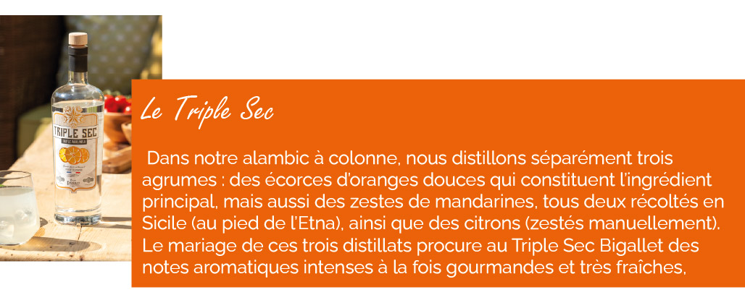
APERITIFS AUX FRUITS 16° 75CL |  | Qte | Prix TTC | Total
6155 | Apéritif châtaigne 16° 75cl |  | 12.26 €
6149 | Apéritif framboise 16° 75cl |  | 12.26 €
6152 | Apéritif genépi 16° 75cl |  | 12.26 €
6148 | Apéritif griotte 16° 75cl |  | 12.26 €
6150 | Apéritif myrtille 16° 75cl |  | 12.26 €
6142 | Apéritif noix 16° 75cl |  | 12.26 €

 |  |  |  |  | SPECIALITES BIGALLET |  |  | Quantité | Prix TTC | Total
 |  |  |  |  | 201 | Bellecour 18° 70cl |  |  | 14.92 €
 |  |  |  |  | 52 | Dessertine l'originale 43° 70cl |  |  | 21.32 €
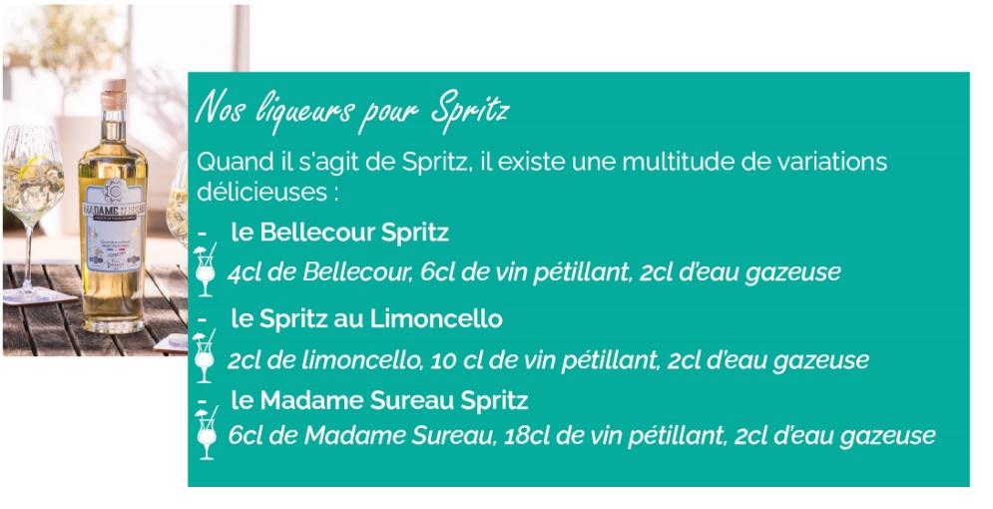
 |  |  |  |  | 212 | Genépi altitude 40° 70cl |  |  | 25.34 €
 |  |  |  |  | 369 | Limoncello 25° 70cl |  |  | 15.33 €
 |  |  |  |  | 259 | Triple sec 40° 70cl (nouveauté) |  |  | 21.73 €
 |  |  |  |  | 371 | Verveine 40° 70cl |  |  | 21.48 €
 |  |  |  |  | 255 | Genépi bio 40° 50cl |  |  | 20.25 €
 |  |  |  |  | 6206 | Gin bio 41,7° 70cl |  |  | 31.98 €
 |  |  |  |  | 257 | Madame Sureau bio 18° 70cl |  |  | 15.33 €
 |  |  |  |  | 258 | Pastis bio 45° 70cl |  |  | 22.96 €

RHUMS ARRANGES 25° 70CL |  | Qte | Prix TTC | Total
385 | Rhum ananas vanille 25° 70cl |  | 25.42 €
386 | Rhum banane 25° 70cl |  | 25.42 €
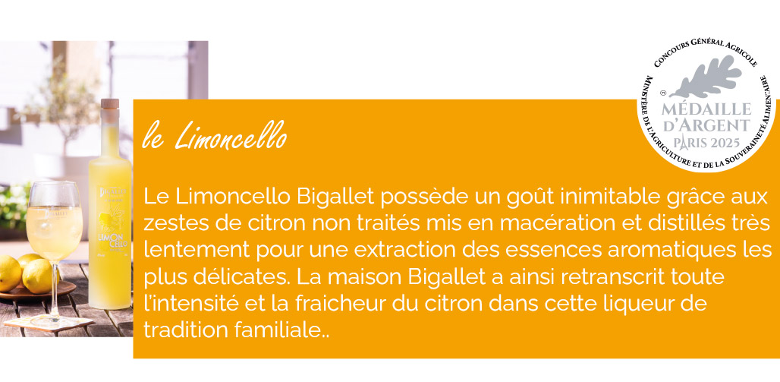
399 | Rhum citron gingembre 25° 70cl |  | 25.42 €
387 | Rhum coco 25° 70cl |  | 25.42 €
390 | Rhum litchi 25° 70cl |  | 25.42 €
391 | Rhum mangue piment 25° 70cl (nouveauté) |  | 25.42 €
405 | Rhum passion 25° 70cl |  | 25.42 €
388 | Rhum pomme cannelle 25° 70cl |  | 25.42 €
384 | Rhum vanille 25° 70cl |  | 25.42 €

 |  |  |  |  | VINS AROMATISES 3L / 75CL |  |  | Quantité | Prix TTC | Total
 |  |  |  |  | 6503 | Sangria rouge 11° BIB 3L |  |  | 12.71 €
 |  |  |  |  | 6511 | Sangria blanche 10° BIB 3L |  |  | 12.71 €
 |  |  |  |  | 6502 | Rose pamplemousse 12° BIB 3L |  |  | 12.71 €
 |  |  |  |  | 6506 | Rose pêche 12° BIB 3L |  |  | 12.71 €
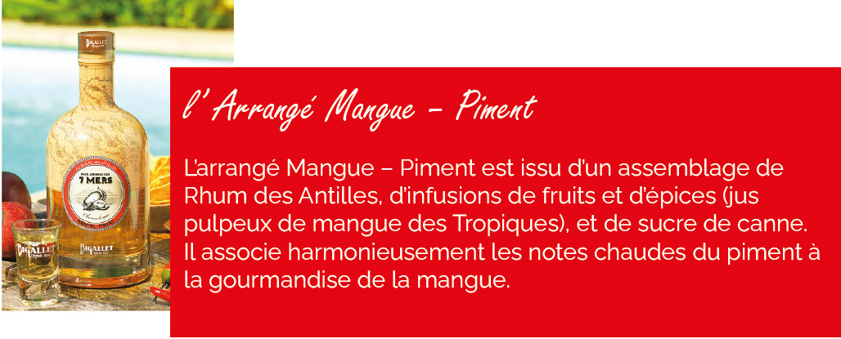
 |  |  |  |  | 6510 | Rose myrtille 12° BIB 3L |  |  | 12.71 €
 |  |  |  |  | 6352 | Blanc châtaigne 12° 75cl |  |  | 4.55 €
 |  |  |  |  | 6358 | Rose framboise 12° 75cl |  |  | 4.55 €
 |  |  |  |  | 6353 | Rose myrtille 12° 75cl |  |  | 4.55 €
 |  |  |  |  | 6350 | Rose pamplemousse 12° 75cl |  |  | 4.55 €
 |  |  |  |  | 6351 | Rose pêche 12° 75cl |  |  | 4.55 €
 |  |  |  |  | 6357 | Sangria rouge 11° 75cl |  |  | 4.55 €
 |  |  |  |  | 6360 | Sangria blanche 10° 75cl |  |  | 4.55 €
 |  |  |  |  | 6359 | Vin chaud 11° 75cl |  |  | 4.55 €

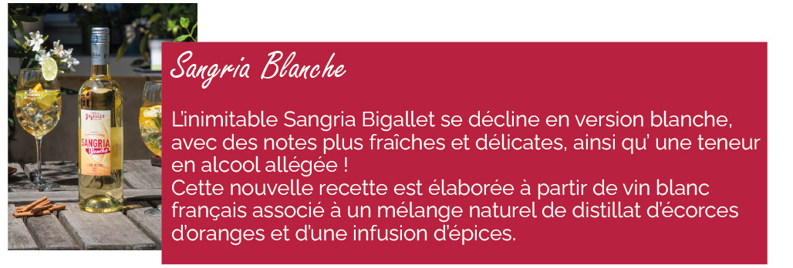
CREMES DE FRUITS 50CL |  | Qte | Prix TTC | Total
90 | Cassis 18° 50cl |  | 10.82 €
97 | Châtaigne 18° 50cl |  | 10.82 €
566 | Myrtille 16° 50cl |  | 10.82 €
568 | Pêche de vigne 18° 50cl |  | 10.82 €
558 | Violette 16° 50cl |  | 10.82 €
TOTAL ALCOOL |  | 0 |  | 0.00 €

951 | Lot de 6 verres 27cl |  | 6.60 € | 0.00 €

 | L'ABUS DE L'ALCOOL EST DANGEREUX POUR LA SANTE, A CONSOMMER AVEC MODERATION
 | TOTAL GENERAL BOUTEILLES (dont lot de verres) |  |  |  |  | 0 | NB | 0.00 € |  | TTC
 | Afin de minimiser l'utilisation d'emballages et d'optimiser nos cartons, privilégiez les commandes de 6 bouteilles, que ce soit individuellement ou en collaboration avec vos collègues, en fonction de vos besoins.

